상품제안서
자개 여권케이스 | 상품코드: S47981

 |  |  |  |  |  |  | 02-713-8555 | www.synergygift.co.kr
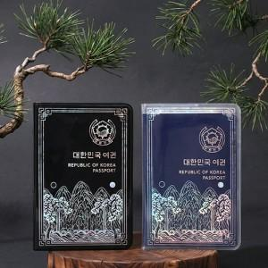 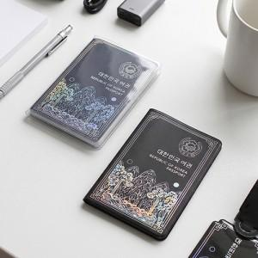 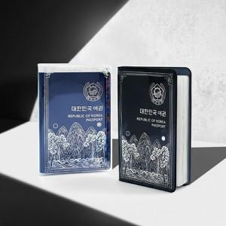

【상세/제작정보】 | 한국의 멋을 담은 전통 자개 여권케이스

【인쇄/포장옵션】 | 불박, 금박, 홀로그램박 / OPP(비닐)

【공급단가】 | 수량 | 100~ | 300~ | 500~ | 1,000~ | 5,000~
*VAT별도 | 블랙PVC | 5,400원 | 5,100원 | 4,980원 | 4,890원 | 4,720원
 | 투명PVC | 5,400원 | 5,100원 | 4,980원 | 4,890원 | 4,720원

【상품 URL】 | https://www.synergygift.co.kr:443/src/goods_detail.php?gdno=47981

